NOWOŚCI MARZEC 2024
AMEET NOWOŚCI MARZEC 2024
LP | ZDJĘCIE OKŁADKI | INDEKS | TYTUŁ | KOD EAN | OPIS | VAT | SYMBOL PCN | ILOŚĆ ZAMAWIAM | DOSTĘPNOŚĆ
1 |  | LGNI-6701S1 | LEGO NINJAGO KOMIKS. Garmadon | 9788325344412 | • Pierwszy komiks LEGO® NINJAGO® w programie wydawniczym LEGO® Books • 5 fascynujących historii autorstwa znanego twórcy komiksów – Tri Vuonga • najwyższej jakości, dynamiczne, komiksowe ilustracje • mnóstwo akcji, humoru, pojedynków i nieoczekiwanych zwrotów akcji • prawdziwa gratka dla kolekcjonerów – minifigurka LEGO 144 strony | 152 × 228 mm | oprawa miękka Autor: Tri Vuong | 5% | 4903000000 |  | 11 TYDZIEŃ
2 | 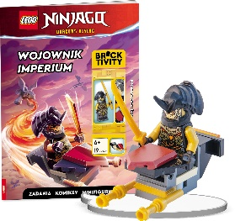 | LNC-6729P1 | LEGO NINJAGO. WOJOWNIK IMPERIUM | 9788325343873 | Książka z zadaniami, opowiadaniem, komiksami oraz minifigurką LEGO® • bestsellerowa seria doskonale znana nie tylko fanom budowania • pełne przygód i humoru opowiadanie oraz komiksy • ciekawe zadania, łamigłówki i labirynty • gratka dla wszystkich kolekcjonerów – minifigurka LEGO® 32 strony I 205 x 288 mm I oprawa miękka | 5% | 4903000000 |  | 10 TYDZIEŃ
3 |  | NA-6706 | LEGO NINJAGO. KOLOROWANKA Z NAKLEJKAMI | 9788325343880 | Książka do kolorowania z naklejkami • barwne naklejki stanowią wzór do kolorowania obrazków • ćwiczenie sprawności manualnej i koordynacji wzrokowo-ruchowej • 2 strony naklejek 16 stron I 205 x 288 mm I oprawa miękka | 5% | 4903000000 |  | 10 TYDZIEŃ
4 |  | KPM-9201 | DISNEY MALUCH. Karty pracy malucha | 9788325343774 | Karty pracy malucha •Edukacyjne książki z kartami do samodzielnego wyrwania (perforacja) •Pozwalają na zadaniową naukę – wybór strony i pracę nad konkretną umiejętnością •Każde zadanie wspiera wybrany obszar rozwoju •Strony oznaczone są tematycznie kolorami •Książki rozwijają i utrwalają wiele umiejętności m.in.: motorykę małą, orientację przestrzenną, liczenie, porównywanie, rozwija wyobraźnię, itp. •Posiadają naklejki, dzięki którym dziecko może nagrodzić się za wykonane zadanie •Ciekawym dodatkiem jest arkusz wycinanek, który pozwala na rozwój mięśni dłoni i usprawnia koordynację ręka-oko 202 x 288 mm I 32 strony | oprawa miękka | 5% | 4903000000 |  | 12 TYDZIEŃ
5 |  | UKP-9301 | DISNEY UCZY. Karty pracy przedszkolaka. 4-latki Mix | 9788325343736 | Karty pracy przedszkolaka •Edukacyjne książki z kartami do samodzielnego wyrwania (perforacja) •Pozwalają na zadaniową naukę – wybór strony i pracę nad konkretną umiejętnością •Każde zadanie wspiera wybrany obszar rozwoju •Strony oznaczone są tematycznie kolorami •Książki rozwijają i utrwalają wiele umiejętności m.in.: motorykę małą, orientację przestrzenną, liczenie, porównywanie, rozwija wyobraźnię, itp. •Posiadają naklejki, dzięki którym dziecko może nagrodzić się za wykonane zadanie •Ciekawym dodatkiem jest arkusz wycinanek, który pozwala na rozwój mięśni dłoni i usprawnia koordynację ręka-oko 202 x 288 mm I 32 strony | oprawa miękka | 5% | 4903000000 |  | 12 TYDZIEŃ
6 |  | UKP-9302 | DISNEY UCZY. Karty pracy przedszkolaka. 5-latki Classic | 9788325343743 | Karty pracy przedszkolaka •Edukacyjne książki z kartami do samodzielnego wyrwania (perforacja) •Pozwalają na zadaniową naukę – wybór strony i pracę nad konkretną umiejętnością •Każde zadanie wspiera wybrany obszar rozwoju •Strony oznaczone są tematycznie kolorami •Książki rozwijają i utrwalają wiele umiejętności m.in.: motorykę małą, orientację przestrzenną, liczenie, porównywanie, rozwija wyobraźnię, itp. •Posiadają naklejki, dzięki którym dziecko może nagrodzić się za wykonane zadanie •Ciekawym dodatkiem jest arkusz wycinanek, który pozwala na rozwój mięśni dłoni i usprawnia koordynację ręka-oko 202 x 288 mm I 32 strony | oprawa miękka | 5% | 4903000000 |  | 12 TYDZIEŃ
7 |  | UKP-9303 | DISNEY UCZY. Karty pracy przedszkolaka. 6-latki Mix | 9788325343750 | Karty pracy przedszkolaka •Edukacyjne książki z kartami do samodzielnego wyrwania (perforacja) •Pozwalają na zadaniową naukę – wybór strony i pracę nad konkretną umiejętnością •Każde zadanie wspiera wybrany obszar rozwoju •Strony oznaczone są tematycznie kolorami •Książki rozwijają i utrwalają wiele umiejętności m.in.: motorykę małą, orientację przestrzenną, liczenie, porównywanie, rozwija wyobraźnię, itp. •Posiadają naklejki, dzięki którym dziecko może nagrodzić się za wykonane zadanie •Ciekawym dodatkiem jest arkusz wycinanek, który pozwala na rozwój mięśni dłoni i usprawnia koordynację ręka-oko 202 x 288 mm I 32 strony | oprawa miękka | 5% | 4903000000 |  | 12 TYDZIEŃ
8 |  | UPTC-9308 | DISNEY/PIXAR Auta w trasie. Zadania do zmazywania | 9788325343729 | Książka edukacyjna ze ścieralnymi stronami i mazakiem • różnorodność zadań wspierających rozwój przedszkolaków • rysowanie szlaczków przygotowujących do nauki pisania • ścieralne strony oraz dołączony mazak umożliwiają wielokrotne rozwiązywanie zadań • rozwijanie spostrzegawczości i logicznego myślenia oraz umiejętności manualnych dziecka 205 x 288 mm | 16 stron + mazak | oprawa miękka | 5% | 4903000000 |  | 11 TYDZIEŃ
9 | 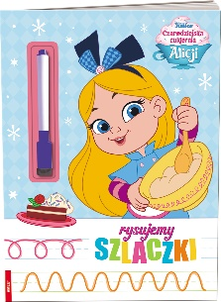 | KSS-9112 | CZARODZIEJSKA CUKIERNIA ALICJI. RYSUJEMY SZLACZKI | 9788325343224 | Książka edukacyjna ze ścieralnymi stronami i mazakiem • ćwiczenia w kreśleniu szlaczków • przygotowanie do nauki pisania liter i cyfr • trening umiejętności manualnych • dodatkowa atrakcja w postaci rymowanek o ulubionych bohaterach 16 stron I 205 x 288 mm I oprawa miękka | 5% | 4903000000 |  | 11 TYDZIEŃ
10 | 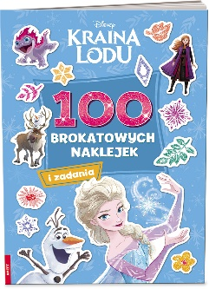 | NB-9103 | KRAINA LODU. 100 BROKATOWYCH NAKLEJEK | 9788325344153 | Książka z zadaniami i brokatowymi naklejkami • atrakcyjna forma zadań dla wszystkich fanek projektowania • kreatywna zabawa w świecie ulubionych bohaterek • tworzenie stylizacji na różne okazje za pomocą brokatowych naklejek • poziom trudności dostosowany do wieku dziecka (4–7 lat) • 2 arkusze brokatowych naklejek 16 strony | 205 × 288 mm | oprawa miękka | 5% | 4903000000 |  | 10 TYDZIEŃ
11 | 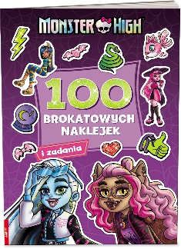 | NB-1501 | MATTEL MONSTER HIGH. 100 BROKATOWYCH NAKLEJEK | 9788325343996 | Książka z zadaniami i brokatowymi naklejkami • atrakcyjna forma zadań dla wszystkich fanek projektowania • kreatywna zabawa w świecie ulubionych bohaterek • tworzenie stylizacji na różne okazje za pomocą brokatowych naklejek • poziom trudności dostosowany do wieku dziecka (4–7 lat) • 2 arkusze brokatowych naklejek 16 strony | 205 × 288 mm | oprawa miękka | 5% | 4903000000 |  | 10 TYDZIEŃ
12 | 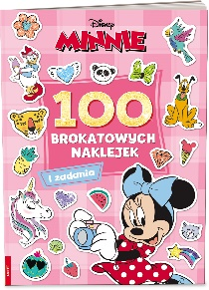 | NB-9104 | MINNIE. 100 BROKATOWYCH NAKLEJEK | 9788325344672 | Książka z zadaniami i brokatowymi naklejkami • atrakcyjna forma zadań dla wszystkich fanek projektowania • kreatywna zabawa w świecie ulubionych bohaterek • tworzenie stylizacji na różne okazje za pomocą brokatowych naklejek • poziom trudności dostosowany do wieku dziecka (4–7 lat) • 2 arkusze brokatowych naklejek 16 strony | 205 × 288 mm | oprawa miękka | 5% | 4903000000 |  | 11 TYDZIEŃ
13 |  | FB-1101 | MATTEL BARBIE. KOLORUJĘ! | 9788325344139 | Kolorowanka z naklejkami •Książki adresowane do dzieci w wieku przedszkolnym •Łączą kolorowanie i naklejanie •Trening umiejętności manualnych dziecka oraz ćwiczenie koordynacji wzrokowo-ruchowej 205 x 288 mm I 16 stron | oprawa miękka | 5% | 4903000000 |  | 10 TYDZIEŃ
14 |  | FB-9101 | DISNEY ŻYCZENIE. KOLORUJĘ! | 9788325344122 | Kolorowanka z naklejkami •Książki adresowane do dzieci w wieku przedszkolnym •Łączą kolorowanie i naklejanie •Trening umiejętności manualnych dziecka oraz ćwiczenie koordynacji wzrokowo-ruchowej 205 x 288 mm I 16 stron | oprawa miękka | 5% | 4903000000 |  | 10 TYDZIEŃ

